Руководство создания РМЗ
Меню

1. Если у Вас не появилась панель инструментов "Меню" , нужно изменить уровень безопасности Excel: Сервис - Макрос - Безопасность - Уровень безопасности - Средняя. При запуске шаблона Выбрать "Не отключать макросы"
Руководство по созданию
1. Чтобы сформировать новый лист РМЗ необходимо нажать кнопку "Меню" в начале этого листа
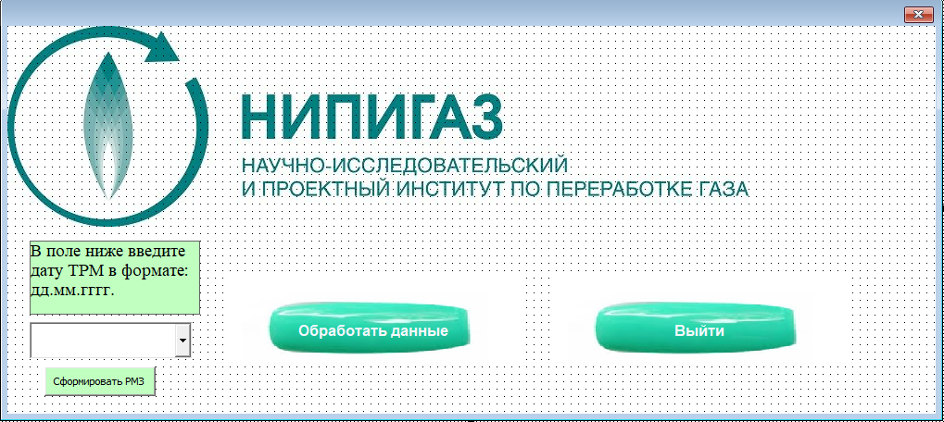 2. Далее выбираем кнопку "Обработать данные":
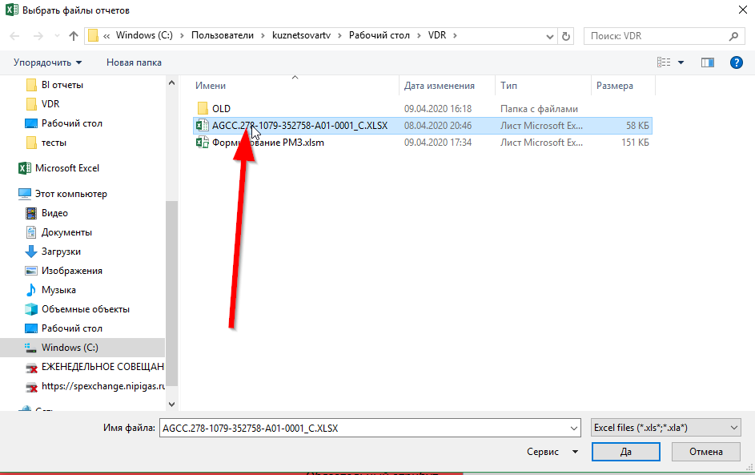 3. После чего необходимо выбрать в диалоговом окне отчет VDR от отдела Сопровождения комплектации поставок:
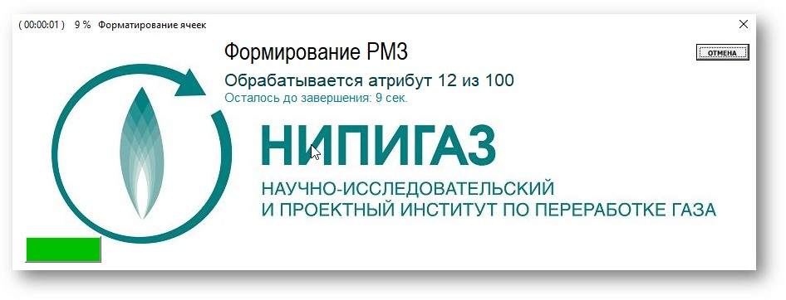 4. Если файл большой, формирование РМЗ может занять некоторое время, для удобство выведен Прогресс бар, который поможет сориентировать, сколько времени осталось до завершения процесса:
5. Выберите дату ТРМ из имеющихся в исходном файле в выпадающем меню и нажмите на кнопку "Сформировать РМЗ", чтобы сформировать отчёт по этой дате(новый файл будет создан в той же директории, где существует исходный):
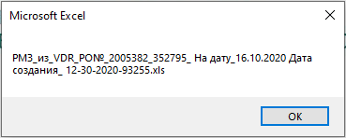 6. После завершения работы программы на экране появится сообщение, демонстрирующее пользователю название только что созданного отчета(пример):

